Trang_bìa
Posts and Telecommunications Institute of Technology |  |  |  |  |  |  | Thiết kế |  | Tài liệu phát triển |  | Tên hệ thống |  |  | QUẢN LÝ BÁN HÀNG |  |  |  | Người tạo |  | BichPTN | Ngày tạo |  | 2023-10-04
 |  |  |  |  |  |  |  |  |  |  |  |  |  |  |  |  |  | Người cập nhật |  |  | Ngày cập nhật
 |  |  |  |  |  |  |  |  |  |  | Màn hình (ID) |  |  | Update_Info_Cusmomer |  | Màn hình (Tên) |  | Cập nhật thông tin khách hàng

 | QUẢN LÝ BÁN SÁCH Tài liệu phát triển hệ thống

 | Version 1.0

 |  |  |  |  |  |  |  |  |  | 1. Mục đích |  |  |  | 7. Giao diện màn hình
 |  |  |  |  |  |  |  |  |  | 2. Giới hạn hoạt động |  |  |  | 8. Danh sách hạng mục
 |  |  |  |  |  |  |  |  |  | 3. Giới hạn hệ thống |  |  |  | 9. Khái quát chức năng
 |  |  |  |  |  |  |  |  |  | 4. Chức năng liên quan |  |  |  | 10. Xử lý chi tiết
 |  |  |  |  |  |  |  |  |  | 5. Không bao gồm
 |  |  |  |  |  |  |  |  |  | 6. Sơ đồ

Posts and Telecommunications Institute of Technology |  |  |  |  |  |  | Thiết kế |  | Tài liệu phát triển |  | Tên hệ thống |  |  | QUẢN LÝ BÁN SÁCH |  |  |  | Người tạo |  | BichPTN | Ngày tạo |  | 2023-10-04
 |  |  |  |  |  |  |  |  |  |  |  |  |  |  |  |  |  | Người cập nhật |  |  | Ngày cập nhật
 |  |  |  |  |  |  |  |  |  |  | Màn hình (ID) |  |  | Update_Info_Customer |  | Màn hình (Tên) |  | Cập nhật thông tin khách hàng

 | Lịch sử chỉnh sửa

 | Ver |  | Ngày cập nhật |  |  | Nội dung cập nhật |  |  |  |  |  |  |  | Người cập nhật
 |  |  |  |  |  |  |  |  |  |  |  |  |  |  | Ngày duyệt |  | Người duyệt |  | Ngày duyệt |  |  | Người duyệt
 | 1 |  | 2023-10-04 |  |  | Tạo mới |  |  |  |  |  |  |  | BichPTN

Posts and Telecommunications Institute of Technology |  |  |  |  |  |  | Thiết kế |  | Tài liệu phát triển |  | Tên hệ thống |  |  | Gas Cylinder Management System |  |  |  | Người tạo |  | BichPTN | Ngày tạo |  | 2023-10-04
 |  |  |  |  |  |  |  |  |  |  |  |  |  |  |  |  |  | Người cập nhật |  |  | Ngày cập nhật
 |  |  |  |  |  |  |  |  |  |  | Màn hình (ID) |  |  | Update_Info_Customer |  | Màn hình (Tên) |  | Cập nhật thông tin khách hàng

 | 1. Mục đích
 |  | - Dùng để khách hàng cập nhật hồ sơ cá nhân, công khai hồ sơ
 |  | - Khách hàng nhập tất cả các thông tin cơ bản
 |  | - Trong trường hợp khách hàng muốn công khai hồ sơ của mình, thì bắt buộc khách hàng phải điền đủ các trường dữ liệu bắt buộc
 |  | - Sau khi nhất nút Cập nhật, hệ thống sẽ kiểm tra:
 |  |  | + Trường hợp phát sinh lỗi, hệ thống sẽ thông báo lỗi cho người dùng tại màn hình này.
 |  |  | + Nếu hoàn tất (cập nhật dữ liệu thành công), hệ thống hiển thị message cập nhật thành công và form cập nhật thông tin biến mất

 | 2. Giới hạn hoạt động
 |  | Không có

 | 3. Giới hạn hệ thống
 |  | Không có

 | 4. Chức năng liên quan
 |  | Chụp ảnh Camera
 |  | Lấy ảnh từ Gallery

 | 5. Không bao gồm
 |  | Không có

Posts and Telecommunications Institute of Technology |  |  |  |  |  |  | Thiết kế |  | Tài liệu phát triển |  | Tên hệ thống |  |  | QUẢN LÝ BÁN HÀNG |  |  |  | Người tạo |  | BichPTN | Ngày tạo |  | 2023-10-04
 |  |  |  |  |  |  |  |  |  |  |  |  |  |  |  |  |  | Người cập nhật |  |  | Ngày cập nhật
 |  |  |  |  |  |  |  |  |  |  | Màn hình (ID) |  |  | Update_Info_Customer |  | Màn hình (Tên) |  | Cập nhật thông tin khách hàng

Màn hình cập nhật thông tin
 | 6. Sơ đồ

Khởi động
hệ thống

Màn hình chi tiết thông tin khách hàng

User

 | Table

 |  |  | № | Loại | Tên |  |  |  |  |  |  | I/O | Ghi Chú
 |  |  | 1 | M | Customer |  |  | Table quản lý thông tin khách hàng |  |  |  | I/O
 |  |  | 2
 |  |  | 4
 |  |  | 5
 |  |  | 6
 |  |  | 7
 |  |  | 8
 |  |  | 9
 |  |  | 10

 |  |  |  | ※ Loại (M: Master / T: Transaction table / Ⅰ: INI file / W: work table / V: view / S: stored procedures / L: SQL loader / F: file)

Thiết_kế
Posts and Telecommunications Institute of Technology |  |  |  | Thiết kế |  |  | Tài liệu phát triển |  |  |  | Tên hệ thống |  |  | Tìm việc và người giúp việc |  |  | Người tạo | TrungNH | Ngày tạo | 2018-01-10
 |  |  |  |  |  |  |  |  |  |  |  |  |  |  |  |  | Người cập nhật |  | Ngày cập nhật
 |  |  |  |  |  |  |  |  |  |  | Màn hình (ID) |  |  | Update_Info_Employee |  | Màn hình (Tên) | Cập nhật thông tin người lao động

 | 7. Giao diện

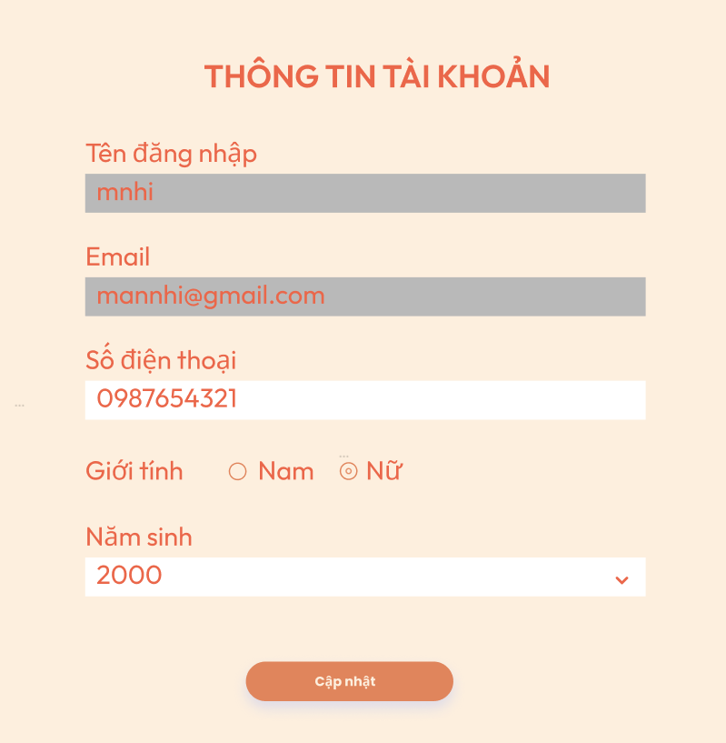

Posts and Telecommunications Institute of Technology |  |  |  | Thiết kế |  |  | Tài liệu phát triển |  |  |  | Tên hệ thống |  |  | QUẢN LÝ BÁN SÁCH |  |  | Người tạo | BichPTN | Ngày tạo | 2023-10-04
 |  |  |  |  |  |  |  |  |  |  |  |  |  |  |  |  | Người cập nhật |  | Ngày cập nhật
 |  |  |  |  |  |  |  |  |  |  | Màn hình (ID) |  |  | Update_Info_Customer |  | Màn hình (Tên) | Cập nhật thông tin khách hàng

 | 8. Danh sách hạng mục

 |  | [Vùng hiển thị cố định]
 |  | № | Tên hạng mục |  | Control |  |  |  | Nội dung hiển thị |  |  |  |  |  |  | Ý nghĩa
 |  | 1 | Tên đăng nhập |  | TextView |  |  |  | Tên đăng nhập |  |  |  |  |  |  | Mô tả nội dung nhập cho người dùng
 |  | 2 | Email |  | TextView |  |  |  | Email |  |  |  |  |  |  | Mô tả nội dung nhập cho người dùng
 |  | 3 | Số điện thoại |  | TextView |  |  |  | Số điện thoại |  |  |  |  |  |  | Mô tả nội dung nhập cho người dùng
 |  | 4 | Giới tính |  | Radio button |  |  |  | Mặc định là nam |  |  |  |  |  |  | Mô tả nội dung nhập cho người dùng
 |  | 5 | Năm sinh |  | Dropdown |  |  |  | Năm sinh |  |  |  |  |  |  | Mô tả nội dung nhập cho người dùng

 |  | [Vùng nhập]
 |  | № | Tên hạng mục | Loại dữ liệu | Độ dài |  |  | Bắt buộc |  | I/O | Control |  | Format |  | Ghi chú
 |  | 1 | Tên đăng nhập | Chuỗi chữ |  |  |  |  |  |  | TextView
 |  | 2 | Email | Chuỗi chữ | 255 |  |  |  |  |  | TextView
 |  | 3 | SDT | Chuỗi chữ | 10 |  |  |  |  |  | TextView
 |  | 4 | Giới tính | Chuỗi số | 1 |  |  |  |  |  | Radio button
 |  | 5 | Năm sinh | Chuỗi kí tự |  | 255 |  |  |  |  | Dropdown |  | yyyy

 |  | [Vùng nút]
 |  | № | Tên hạng mục |  | Control |  |  |  |  |  |  | Ghi chú
 |  | 1 | Cập nhật |  | Textview

Posts and Telecommunications Institute of Technology |  |  |  | Thiết kế |  |  | Tài liệu phát triển |  |  |  | Tên hệ thống |  |  | QUẢN LÝ BÁN SÁCH |  |  | Người tạo | BichPTN | Ngày tạo | 2023-10-04
 |  |  |  |  |  |  |  |  |  |  |  |  |  |  |  |  | Người cập nhật |  | Ngày cập nhật
 |  |  |  |  |  |  |  |  |  |  | Màn hình (ID) |  |  | Update_Info_Customer |  | Màn hình (Tên) | Cập nhật thông tin khách hàng

 | 9. Khái quát chức năng
 |  | (1) Hiển thị ban đầu
 |  |  | 1. Hiển thị màn hình ở trạng thái ban đầu

 |  | (2) Không thay đổi username
 |  |  | 1. Không input được vào textview Username

 |  | (3) Thay đổi email
 |  |  | 1. Không input được vào textview email

 |  | (4) Thay đổi sdt
 |  |  | 1. Nhấn vào textview sdt
 |  |  | 2. Nhập thông tin sdt

 |  | (5) Thay đổi giới tính
 |  |  | 1. Nhấn vào radio button giới tính muốn cập nhật

 |  | (6) Thay đổi năm sinh
 |  |  | 1. Nhấn vào dropdown năm sinh
 |  |  | 2. Hiển thị danh sách năm sinh hợp lệ

Posts and Telecommunications Institute of Technology |  |  |  | Thiết kế |  |  | Tài liệu phát triển |  |  |  | Tên hệ thống |  |  | Tìm việc và người giúp việc |  |  | Người tạo | TrungNH | Ngày tạo | 2018-01-10
 |  |  |  |  |  |  |  |  |  |  |  |  |  |  |  |  | Người cập nhật |  | Ngày cập nhật
 |  |  |  |  |  |  |  |  |  |  | Màn hình (ID) |  |  | Update_Info_Employee |  | Màn hình (Tên) | Cập nhật thông tin người lao động

 | 10. Xử lý chi tiết
 |  | (1) Hiển thị ban đầu
 |  |  | Xem chi tiết
 |  | (2) Thay đổi ảnh đại diện
 |  |  | Xem chi tiết
 |  | (3) Thay đổi ngày sinh
 |  |  | Xem chi tiết
 |  | (4) Thay đổi địa chỉ (Quận/huyện)
 |  |  | Xem chi tiết
 |  | (5) Cập nhật công việc từng làm
 |  |  | Xem chi tiết
 |  | (6) Lưu hồ sơ
 |  |  | Xem chi tiết

Xử lý 10.6
Posts and Telecommunications Institute of Technology |  |  |  |  |  | Thiết kế | Tài liệu phát triển | Tên hệ thống | QUẢN LÝ BÁN SÁCH |  | Người tạo | BichPTN | Ngày tạo | 2023-10-04
 |  |  |  |  |  |  |  |  |  |  | Người cập nhật |  | Ngày cập nhật
 |  |  |  |  |  |  |  | Màn hình (ID) | Update_Info_Customer | Màn hình (Tên) | Cập nhật thông tin khách hàng

 | 10. Xử lý chi tiết

 |  | (6) Thay đổi năm sinh
 |  |  | 1. Nhấn vào dropdown danh sách năm sinh
 |  |  | 2. Hiển thị dropdown danh sách các năm sinh cho người dùng chọn
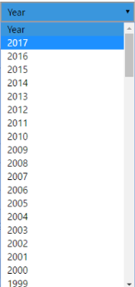
 |  |  |  | *Hình 4

 |  |  |  |  | Hình minh hoạ

 |  |  | 3. Nhấn chọn năm sinh
 |  |  | 4. Lưu lại lựa chọn của người dùng

